Sprint Backlog
Sprint No. | Product Backlog Items | Sprint Tasks | Initial Estimate of Effort | New Estimate of Effort Remaining at The End of Day |  |  |  |  |  |  | Volunteer
 |  |  |  | 1 | 2 | 3 | 4 | 5 | 6 | 7
16 | As a user, I want to switch language at all time. | ออกแบบ UI เปลี่ยนภาษาสำหรับภาษาอังกฤษ | 2 | 1 | 0 | 1 | 1 | 0 | 0 | 0 | วราภรณ์
 |  | ออกแบบ UI เปลี่ยนภาษาสำหรับภาษาไทย | 2 | 1 | 0 | 1 | 1 | 0 | 0 | 0 | วราภรณ์
 |  | ออกแบบ UI เปลี่ยนภาษาสำหรับภาษาอินโดนีเซีย | 2 | 1 | 0 | 1 | 1 | 0 | 0 | 0 | วราภรณ์ | Total | 1 | 2 | 3 | 4 | 5 | 6 | 7
 |  | 1.การทดสอบการสลับภาษา: Scenario 1: ผู้ใช้สามารถเลือกภาษาที่ต้องการได้ทุกเวลา 1.1ผู้ใช้เข้าสู่ระบบ 1.2.ผู้ใช้เลือกภาษาไทย 1.3ระบบควรแสดงข้อความและส่วนต่าง ๆ ในเว็บไซต์เป็นภาษาไทย 1.4ผู้ใช้เลือกภาษาอังกฤษ 1.5ระบบควรแสดงข้อความและส่วนต่าง ๆ ในเว็บไซต์เป็นภาษาอังกฤษ | 1 | 0 | 0 | 0 | 0 | 1 | 1 | 0 | อานุภาพ | 20 | 3 | 0 | 3 | 3 | 6 | 5 | 0
11 vs. Total
 |  | 2.การทดสอบปุ่มสลับภาษา: Scenario 1: ผู้ใช้สามารถใช้ปุ่มสลับภาษาได้ถูกต้อง 1.1 ผู้ใช้เข้าสู่ระบบ 2.2 ผู้ใช้คลิกที่ปุ่มสลับภาษาไทย 3.3 ระบบควรเปลี่ยนภาษาทั้งหมดในเว็บไซต์เป็นภาษาไทย 4.4 ผู้ใช้คลิกที่ปุ่มสลับภาษาอังกฤษ 5.5 ระบบควรเปลี่ยนภาษาทั้งหมดในเว็บไซต์เป็นภาษาอังกฤษ | 1 | 0 | 0 | 0 | 0 | 1 | 1 | 0 | อานุภาพ
 |  | Scenario 2: การเปลี่ยนภาษาควรทํางานในทุกหน้าของเว็บ 2.1ผู้ใช้เลือกภาษาไทย 2.2ผู้ใช้เข้าสู่หน้าสินค้า 2.3ระบบควรแสดงรายการสินค้าและข้อความต่าง ๆ ในหน้านี้เป็นภาษาไทย 2.4ผู้ใช้เข้าสู่หน้าตะกร้าสินค้า 2.5ระบบควรแสดงรายการสินค้าในตะกร้าและข้อความต่าง ๆ ในหน้านี้เป็นภาษาไทย | 1 | 0 | 0 | 0 | 0 | 1 | 1 | 0 | อานุภาพ
 |  | หา Function เปลี่ยนภาษา | 2 | 0 | 0 | 0 | 0 | 1 | 1 | 0 | อานุภาพ
 |  | หา Module Language selector block | 2 | 0 | 0 | 0 | 0 | 1 | 1 | 0 | อานุภาพ
 |  | หาตาราง database ps_lang | 1 | 0 | 0 | 0 | 0 | 1 | 0 | 0 | อานุุภาพ
 | Team velocity =

A-DAPT Blueprint
 |  | THEME: | EPIC: | FEATURE: | STORY:
 |  | DESIGNED BY: | DATE: | NOTE:

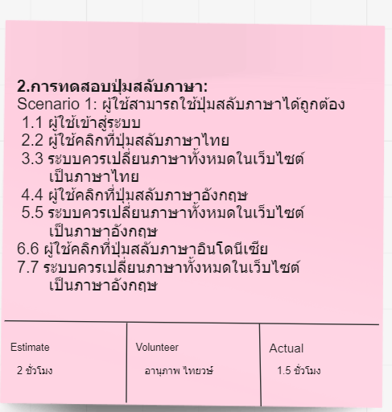
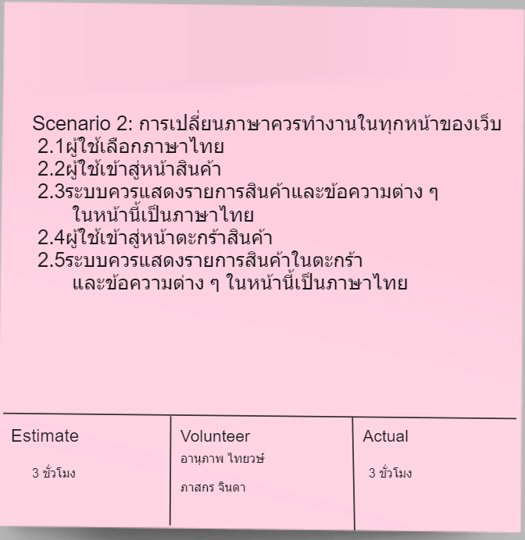
CUSTOMER VISIBLE | ACCEPTANCE TEST
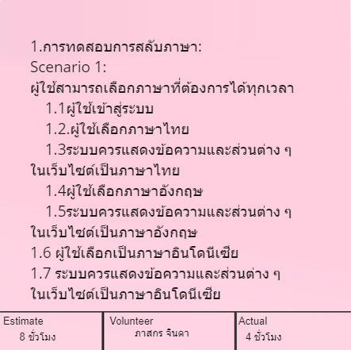

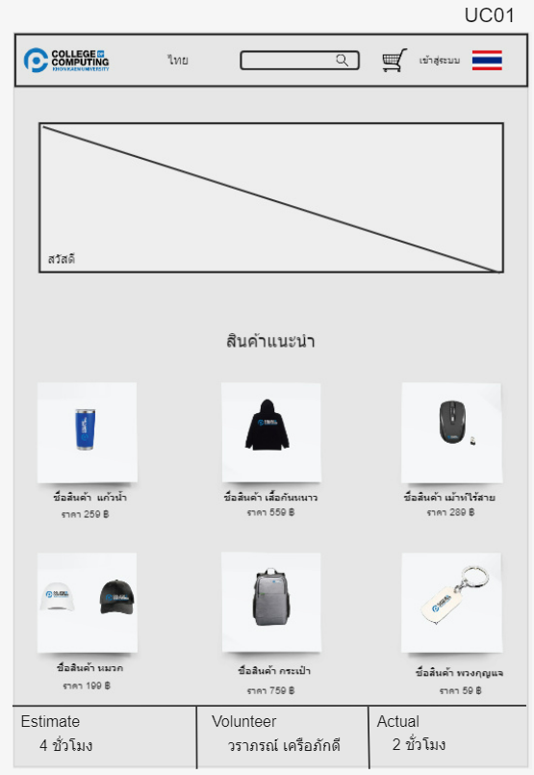
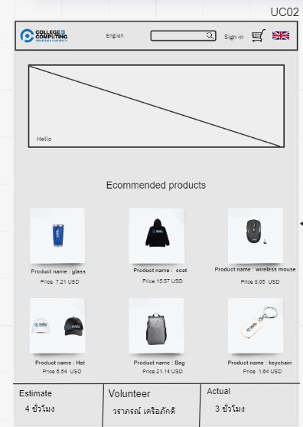
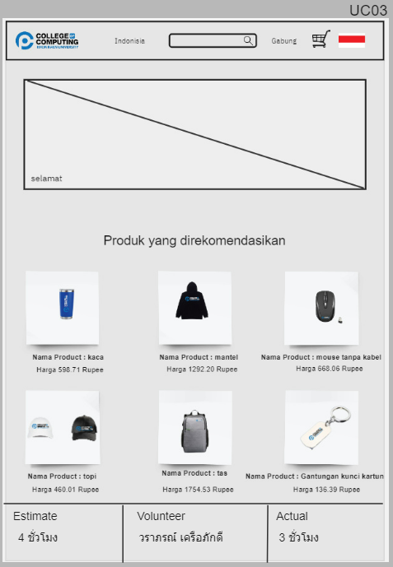
 | USER INTERFACE (UI)

CUSTOMER INVISIBLE | BUSINESS LOGIC
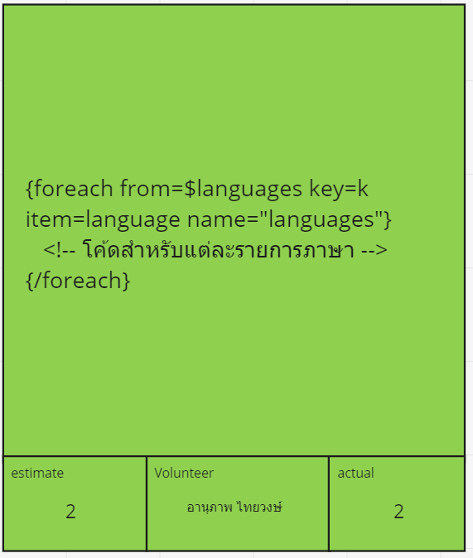
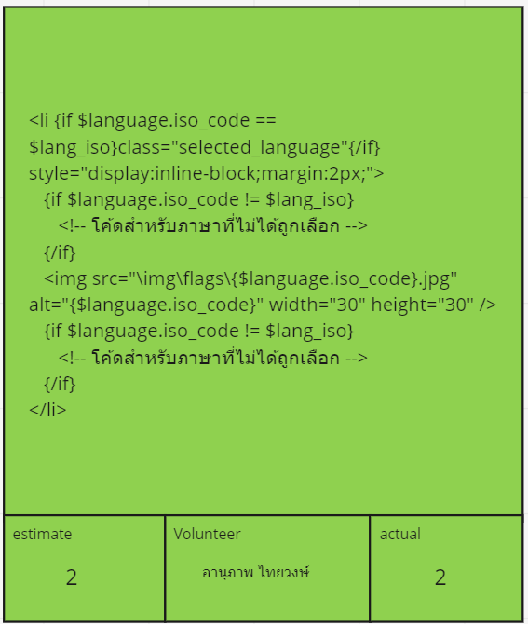
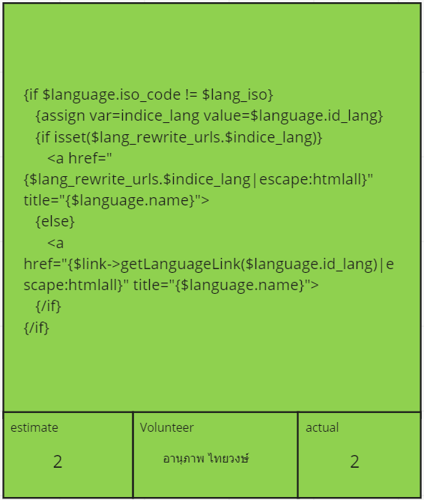

 | DATABASE
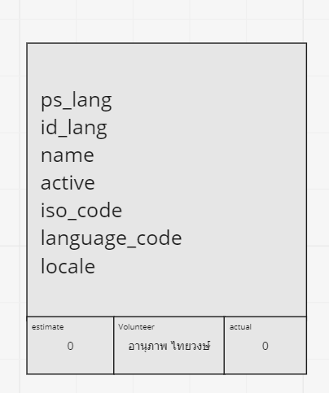

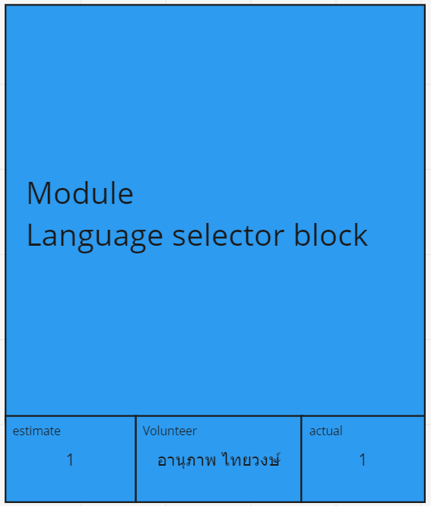
 | SUPPORT

